Лист_1
ТОО «АС-Монтаж» Динамика задолженности покупателей за 01.01.2026 - 24.06.2026

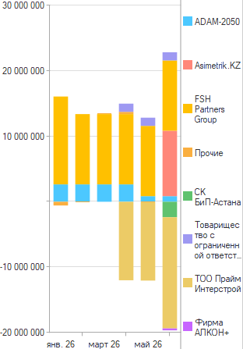

Период | Задолженность
Контрагент
янв. 26 | 15,510,016
ADAM-2050 | 2,656,800
FSH Partners Group | 13,425,000
In Oil LTD KZ ТОО | -132,800
Nura Property | -438,984
ТОО Прайм Интерстрой
февр. 26 | 13,356,200
ADAM-2050 | 2,656,800
FSH Partners Group | 10,740,000
In Oil LTD KZ ТОО | -40,600
MORROW Group
Nura Property
СК БиП-Астана
ТОО Прайм Интерстрой
март 26 | 13,475,100
ADAM-2050 | 2,656,800
FSH Partners Group | 10,740,000
In Oil LTD KZ ТОО | -32,100
Mangystau Service Company | 346,000
Nura Property | -235,600
OrdaKómek
апр. 26 | 2,994,800
ADAM-2050 | 2,656,800
FSH Partners Group | 10,740,000
In Oil LTD KZ ТОО
Mangystau Service Company | 346,000
Nura Property
СК БиП-Астана
Товарищество с ограниченной ответственностью "Comfort Equipment" | 1,252,000
ТОО Прайм Интерстрой | -12,000,000
май 26 | 801,400
ADAM-2050 | 856,800
FSH Partners Group | 10,740,000
In Oil LTD KZ ТОО | -47,400
Mangystau Service Company
Товарищество с ограниченной ответственностью "Comfort Equipment" | 1,252,000
ТОО Прайм Интерстрой | -12,000,000
июнь 26 | 3,197,205
ADAM-2050 | 856,800
Asimetrik.KZ | 10,000,000
FSH Partners Group | 10,740,000
In Oil LTD KZ ТОО
Mangystau Service Company
OrdaKómek
СК БиП-Астана | -2,363,970
Товарищество с ограниченной ответственностью "Comfort Equipment" | 1,252,000
ТОО Прайм Интерстрой | -17,000,000
Фирма АЛКОН+ | -287,625

